Практическая работа 10.
Практическая работа 10:
«Вычисление значений в сводной таблице»

Сводная таблица (пример)
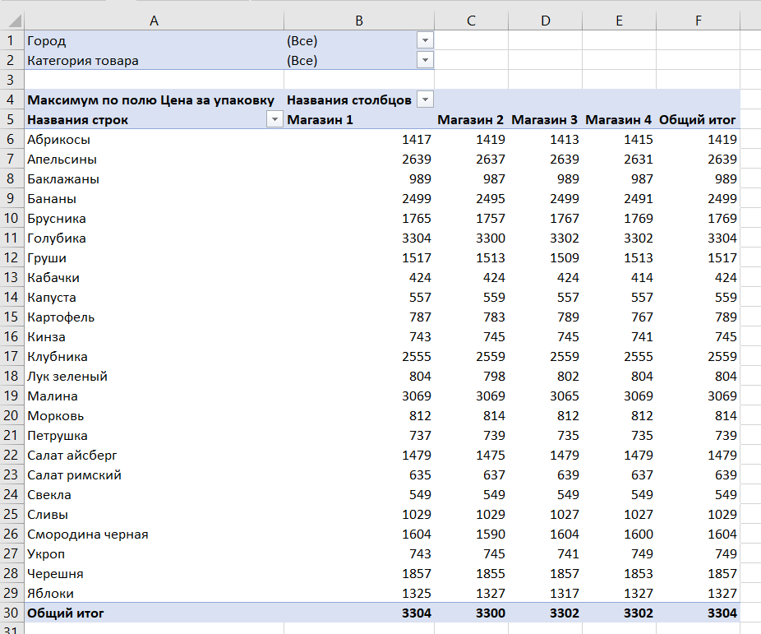
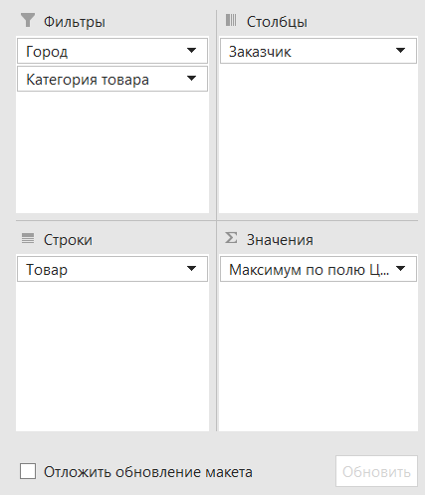
Составить сводную таблицу по примеру

Контакты
Контакты:
Site: ikt1367.ru
YouTube: https://youtube.com/@ikt1367/playlists
RuTube: https://rutube.ru/channel/34716050/playlists
E-mail: YSAniskin@gmail.com
С Уважением, Ярослав Сергеевич

